Kondensator
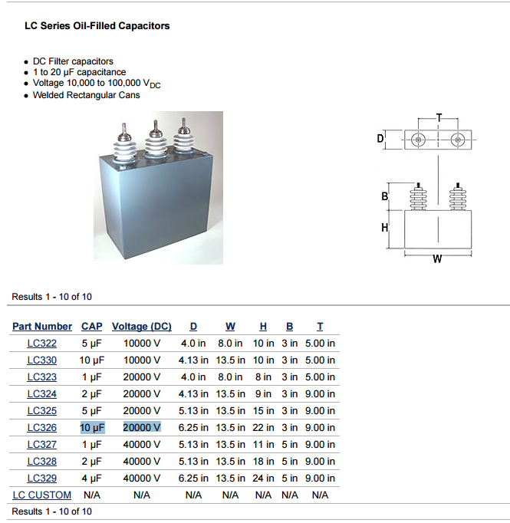

 |  |  |  | http://www.hvproducts.de/files/lc-series_oil-filled_capacitors.pdf
Fahrad=(Ampere * Sekunde)/Spannung
F=(A*s)/V |  |  |  | https://www.wikiwand.com/de/Farad
$$1F=\frac{1C}{1V}=\frac{\left(1A∗1s\right)}{1V}$$
Umrechnung Stunde |  | 3,600
Kondensator |  | 0,22µF 1250VDC
Spannung max |  | 1,250 | Volt
Kapazität |  | 0 | Farad
$$As= 1F∗1V=1C∗1V=((1A∗1s))$$
µ Mikro |  | 1,000,000
$$Ah=\frac{As}{3600}$$
Energie | A*s= F*V | 0.000275000000 | As
 |  | 0.000000076389 | Ah
bei 12 Volt | 22uF bei 12 Volt | 0.000000000733 | Ah
12 Volt |  | 12 | Volt

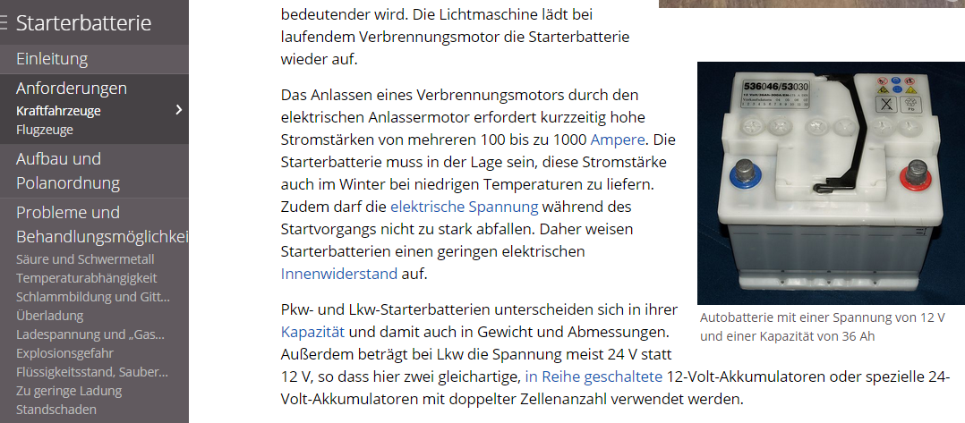
Starterbatterie |  | 36 | Ah
 | Pkw (Kompaktklasse): 28 bis 50 Ah (12 V) |  |  | http://www.wikiwand.com/de/Starterbatterie
 | Pkw (Mittelklasse): 40 bis 70 Ah (12 V)
$$Q=I∗t$$
 | Pkw (Oberklasse): 55 bis 120 Ah (12 V) und mehr (12 V, 24 V)
 | Lkw (bis 7,5 t): 175 Ah und mehr (12 V, 24 V)
 | Lkw (ab 7,5 t): bis 225 Ah (24 V)

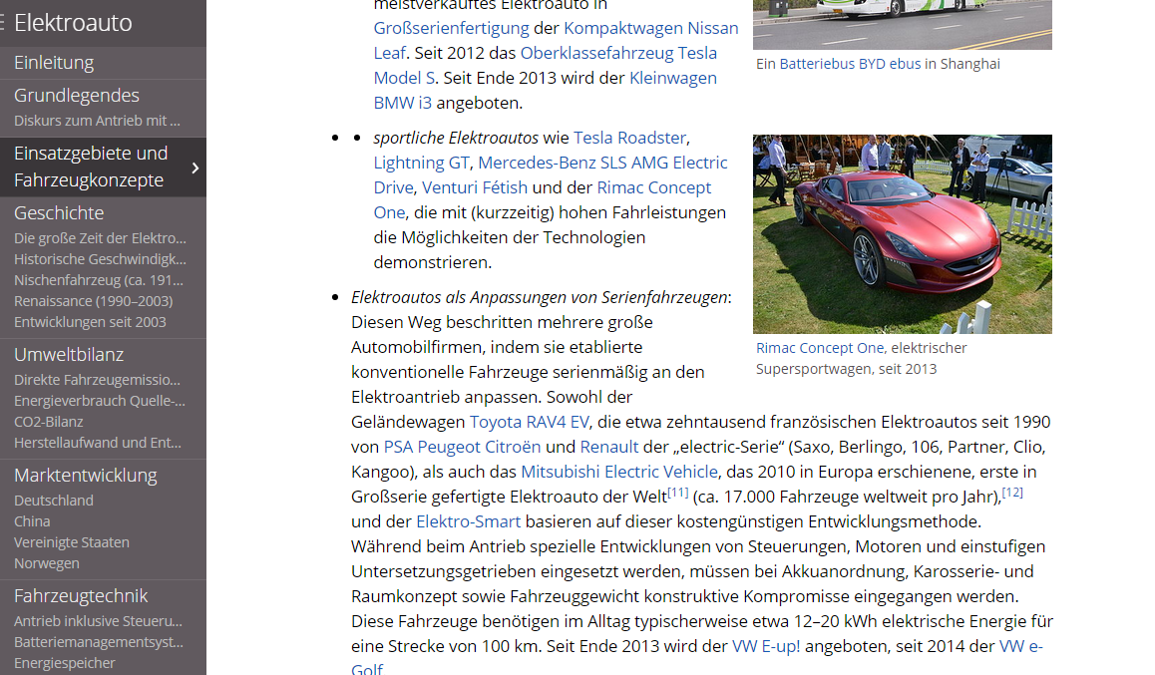
Elektroauto |  |  |  | http://www.wikiwand.com/de/Elektroauto
Energie | auf 100 km | 20 | kWh
Autobahn | ref Tesla S | 36 | kWh | http://www.wikiwand.com/de/Tesla_Model_S
1000 km |  | 36,000 | kWh

